0
Kriterienkatalog Siedlungen und Quartiere | Planungs-, Umsetzungs- und Nutzungsphase
Version 11/2024
Zur Verfügung gestellt von klimaaktiv, der Klimaschutzinitiative des Bundesministeriums für Klimaschutz, Umwelt, Energie, Mobilität, Innovation und Technologie.
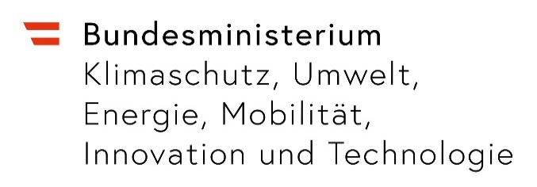

Zielsetzung und Hilfestellung
Dieses Excel-Tool ermöglicht die qualitative Bewertung von Siedlungen und Quartieren. Das Bewertungsergebnis dient einerseits zur - Bewusstseinsbildung (Handlungsfelder identifizieren - siehe auch Siedlungs-Check), - kann als Grundlage für die weitere Planung herangezogen werden (welche Maßnahmen sollten wie umgesetzt werden) und - bildet schließlich die Grundlage für die Auditierung. Weitere Informationen stehen im Handbuch zum Tool zur Verfügung.

Änderungen gegenüber der Version 07/2024
Kleinere Fehler ausgebessert
Integration Zielgruppenauswertung (ZG)

Handhabung des Excel-Tools
Eckdaten: Im Zuge des Erstkontakts werden die Eckdaten des Bauvorhaben abgefragt, die Eignung geprüft und die nächsten Schritte eingeleitet (erforderliche Dokumente, Termine) und deren Fortschritt dokumentiert. Diese Informationen werden in einer Datenbank abgelegt.
Kriterien: Die Bewertung der einzelnen Maßnahmen erfolgt auf Basis der verfügbaren Informationen. Hilfestellung bietet die angeführte Literatur. Die Nachweise sind in den entsprechenden Ordnern abzuspeichern (1 Ordner je HF; Dokumentenbezeichnung je nach Maßnahme z.B. A21 für städtebauliches Konzept).
RH: Die Rechenhilfen unterstützen bei der Bewertung einzelner Maßnahmen
Ergebnis: In diesem Reiter sind die Ergebnisse aus der Maßnahmenbewertung kompakt zusammengefasst.
Joker: Sollten besonders herausragende Maßnahmen in dem bestehenden Katalog nicht angeführt sein, besteht die Möglichkeit diese in diesem Reiter zu beschrieben. Die Bewertung erfolgt durch die Kommission.
Aktionsplan: Etwaige Optimierungsmaßnahmen werden in diesem Reiter automatisch zusammengefasst (siehe Spalte J in Reiter "Kriterien" oder Spalte H in Reiter "Ergebnis").

Farbcodes
Wert eintragen
Wert aus Drop-Down-Liste auswählen
Berechnungsergebnis. Wert prüfen

Rückfragen
Oskar Mair am Tinkhof
SIR - Salzburger Institut für Raumordnung und Wohnen GmbH
Schillerstraße 25, 5020 Salzburg
Tel.: +43 (0)662 623455-32
E-Mail: oskar.mairamtinkhof@salzburg.gv.at
Web: klimaaktiv.at/siedlungen und siedlungs-check.klimaaktiv.at

RH Gebäude
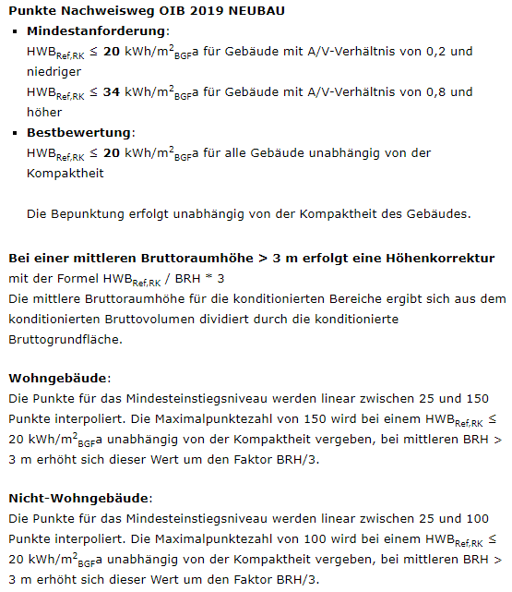
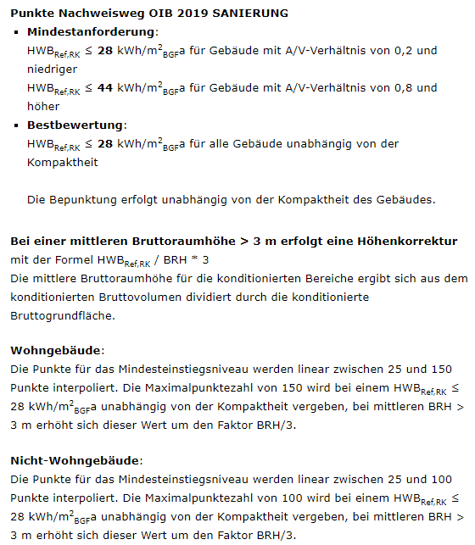
 | D.2.1 Gebäudestandards (Werte im doppelten Rahmen übertragen in das Tool "Nachweis Klimaneutralität") |  |  |  |  |  |  |  |  | C.4.1 Erdgeschossnutzungen |  |  |  |  | C.4.4 Dachflächen |  |  |  |  | E.2.1 Überbaute Grundfläche

 | Gebäudebezeichnung | Gebäudekategorie | Bruttogrundfläche [m² BGF] | Nutzfläche [m² NF] | Energiebezugsfläche [m² EBF] | Wohneinheiten | Anzahl Nutzer:innen | Punkte Gebäudelabel | Berechnung | Gebäude | An den öffentlichen Raum angrenzende EG-Flächen [m²] | Publikumsorientierte EG-Flächen [m²] | Anteil |  | Gebäude | Vorhandene Dachflächen [m²] | Für Arealbewohner halböffentlich zugängliche Dachflächen [m²] | Anteil |  | Gebäude | Überbaute Grundfläche [m²]
 |  |  |  |  |  |  |  |  | #DIV/0! | 0 |  |  |  |  | 0 |  |  |  |  | 0
 |  |  |  |  |  |  |  |  | #DIV/0! | 0 |  |  |  |  | 0 |  |  |  |  | 0
 |  |  |  |  |  |  |  |  | #DIV/0! | 0 |  |  |  |  | 0 |  |  |  |  | 0
 |  |  |  |  |  |  |  |  | #DIV/0! | 0 |  |  |  |  | 0 |  |  |  |  | 0
 |  |  |  |  |  |  |  |  | #DIV/0! | 0 |  |  |  |  | 0 |  |  |  |  | 0
 |  |  |  |  |  |  |  |  | #DIV/0! | 0 |  |  |  |  | 0 |  |  |  |  | 0
 |  |  |  |  |  |  |  |  | #DIV/0! | 0 |  |  |  |  | 0 |  |  |  |  | 0
 |  |  |  |  |  |  |  |  | #DIV/0! | 0 |  |  |  |  | 0 |  |  |  |  | 0
 |  |  |  |  |  |  |  |  | #DIV/0! | 0 |  |  |  |  | 0 |  |  |  |  | 0
 |  |  |  |  |  |  |  |  | #DIV/0! | 0 |  |  |  |  | 0 |  |  |  |  | 0
 |  |  |  |  |  |  |  |  | #DIV/0! | 0 |  |  |  |  | 0 |  |  |  |  | 0
 |  |  |  |  |  |  |  |  | #DIV/0! | 0 |  |  |  |  | 0 |  |  |  |  | 0
 |  |  |  |  |  |  |  |  | #DIV/0! | 0 |  |  |  |  | 0 |  |  |  |  | 0
 |  |  |  |  |  |  |  |  | #DIV/0! | 0 |  |  | 0% | 100% | 0 |  |  | 0% | 50% | 0
 |  |  |  |  |  |  |  |  | #DIV/0! | 0 |  |  | 0% | 30% | 0 |  |  | 0% | 10% | 0
 | SUMME |  | 0 | 0 | 0 | 0 | 0 |  | 0% | SUMME | 0 | 0 | #DIV/0! | 0% | SUMME | 0 | 0 | #DIV/0! | 0% | SUMME | 0
 |  |  |  |  |  |  |  |  | Ergebnis D.2.1 |  |  |  |  | Ergebnis C.4.1 |  |  |  |  | Ergebnis C.4.4 |  | Input für E.2.1
 | Gebäude | Gebäudekategorie | Bruttogrundfläche [m² BGF] | Nutzfläche [m² NF] | Energiebezugsfläche [m² EBF] | Wohneinheiten | Anzahl Nutzer:innen
 |  | Wohngebäude | 0 | 0 | 0 | 0 | 0
 |  | Bürogebäude | 0 | 0 | 0 | 0 | 0
 |  | Bildungseinrichtungen | 0 | 0 | 0 | 0 | 0
 |  | Verkaufsstätten | 0 | 0 | 0 | 0 | 0
 |  | Prüfsumme | 0 | 0 | 0 | 0 | 0

 | Exkurs klimaaktiv Gebäudekriterien zur groben Orientierung | Demonstrationstool: https://klimaaktiv.baudock.at/

 | D.3.1 Personenfläche geplant

 | Personen | Anzahl | m²/Person | Nutzfläche [m²] | Erfüllungsgrad | Berechnung | 100% | 0%
Wohngebäude | Bewohnende | 0 | 0 | 0 | 100% | 0% | 30 | 40
Bürogebäude | Beschäftigte Büro | 0 | 0 | 0 | 100% | 0% | 17 | 23
Bildungseinrichtungen | Lehrende und Studierende | 0 | 0 | 0 | 100% | 0% | 10 | 14
Verkaufsstätten | Personal Verkaufsstätte | 0 | 0 | 0 | 100% | 0% | 24 | 34
 | SUMME | 0 |  | 0 |  | 0%
 |  |  |  |  |  | Ergebnis D.3.1

RH Wärme-Strom
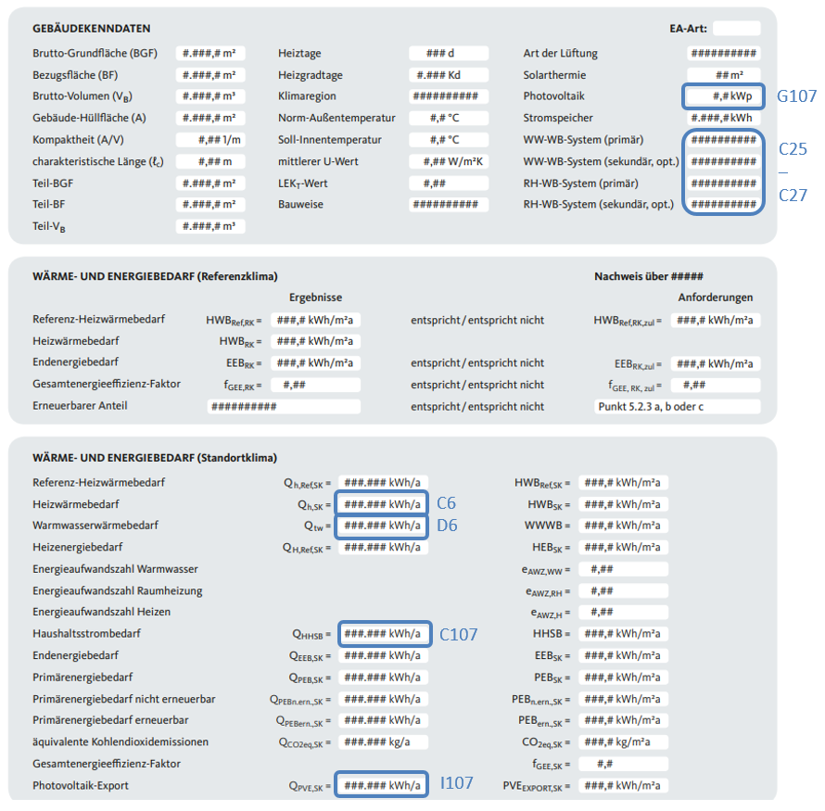
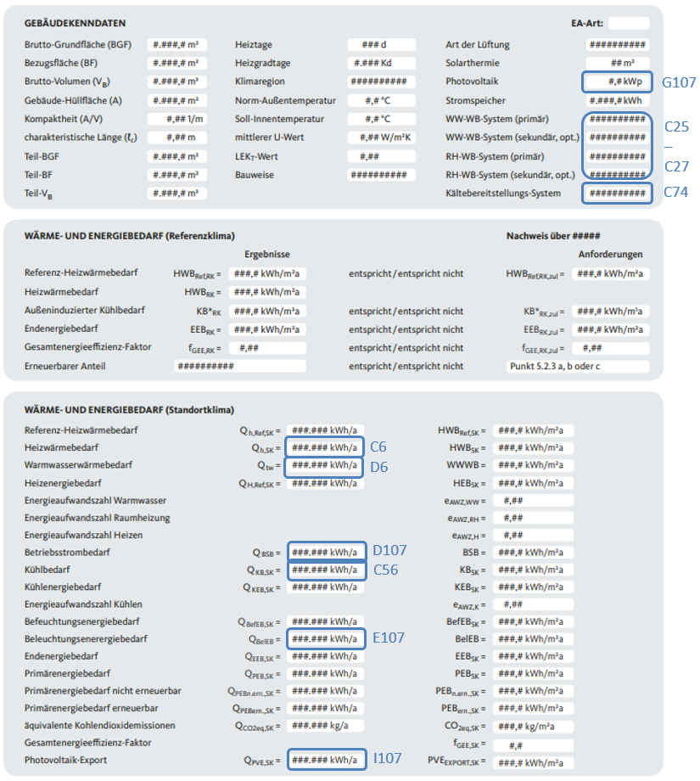
E.1 Wärmeversorgung |  |  |  |  |  |  |  |  |  | Wohngebäude | Nicht-Wohngebäude
Wärmebereitstellung (Werte aus Energieausweis; Werte im doppelten Rahmen übertragen in das Tool "Nachweis Klimaneutralität")

Gebäude | Heizwärmebedarf [kWh/a] | Warmwasserwärmebedarf [kWh/a] | Prozesswärmebedarf [kWh/a] | Wärmebedarf [kWh/a]
0 |  |  |  | 0
0 |  |  |  | 0
0 |  |  |  | 0
0 |  |  |  | 0
0 |  |  |  | 0
0 |  |  |  | 0
0 |  |  |  | 0
0 |  |  |  | 0
0 |  |  |  | 0
0 |  |  |  | 0
0 |  |  |  | 0
0 |  |  |  | 0
0 |  |  |  | 0
0 |  |  |  | 0
0 |  |  |  | 0
Summe | 0 | 0 | 0 | 0
Aufteilung Wärmebedarf | 0% | 0% | 0%

Wärmebereitstellungssystem | Energieträger | Deckung Wärmebedarf [%] | Wärmebedarf [kWh/a]
Wärmebereitstellungssystem 1 |  |  | 0
Wärmebereitstellungssystem 2 |  |  | 0
Wärmebereitstellungssystem 3 |  |  | 0
Summe |  | 0% | 0
 |  | Prüfsumme | 0
Angaben Wärmepumpensysteme | Grund- bzw. Oberflächenwasser | Erdreich | Umgebungswärme (Luft) | Strom direkt |  | JAZ | Wasser | Erdreich | Luft
JAZ [ ] | siehe rechts bzw. https://www.energieinstitut.at/tools/machvier/ | 3.5 | 3.0 | 2.5 | 1.0 |  | Heizung | 4.1 | 3.9 | 3.3
Gewählter (lokaler) Stromlieferant entsprechend aktuellem Stromkennzeichnungsbericht der e-control |  |  |  |  |  | Warmwassererwärmung | 2.2 | 2 | 1.8
Lt. e-control: Erneuerbare Energieträger
Lt. e-control: Herkunft Österreich PLUS anteilig Strom vor Ort erzeugt
Netzdienliches Stromprodukt? | nein | nein | nein | nein
 |  |  |  |  |  | 100% | 0%
Energieträger | Deckung Wärmebedarf [kWh/a] | Anteil Energieträger [%] | Zusätzliche Qualität | Wert | Wert | Best | Min/Max | Ergebnis | Kommentar
Wärme aus Biomasse | 0 | #DIV/0! | Anlieferradius [km] |  | 0 | 50 | 100
Solarthermie | 0 | #DIV/0! | Wirkungsgrad [kWh/(m²×a)] |  | 0 | 450 | 350
(Betriebliche) Abwärme | 0 | #DIV/0! | Dauer Liefervertrag [Jahre] |  | 0 | 30 | 15
Wärme aus Grund- bzw. Oberflächenwasser | 0 | #DIV/0! | Weitere Funktionen (z.B. Temperieren) | nein | 0 | 1 | 0
+Strom für WP | 0 | #DIV/0! | Stromprodukt (Netzdienlichkeit, Anteil EE, aus AT | siehe oben | 0% | 100% | 0%
Wärme aus Erdreich | 0 | #DIV/0! | Weitere Funktionen (z.B. Speicher, Temperieren) | nein | 0 | 1 | 0
+Strom für WP | 0 | #DIV/0! | Stromprodukt (Netzdienlichkeit, Anteil EE, aus AT | siehe oben | 0% | 100% | 0%
Umgebungswärme (Luft) | 0 | #DIV/0! | Vorgewärmte Umgebungswärme | nein | 0 | 1 | 0
+Strom für WP | 0 | #DIV/0! | Stromprodukt (Netzdienlichkeit, Anteil EE, aus AT | siehe oben | 0% | 100% | 0%
Wärme aus Nah/Fernwärmenetz | 0 | #DIV/0! | Niedertemperaturnetz Nutzung des Rücklaufs Nutzung für WW-Bereitung | nein | 0 | 1 | 0
Wärme aus Gasnetz | 0 | #DIV/0! | - | - | 0 | - | -
Wärme Strom direkt | 0 | #DIV/0! | Stromprodukt (Netzdienlichkeit, Anteil EE, aus AT | siehe oben | 0% | 100% | 0%
Wärme PV direkt | 0 | #DIV/0! | Strom kann nicht anders verwertet werden | nein | 0 | 1 | 0
Summe | 0 | #DIV/0! |  |  |  |  |  | 0%

Kältebereitstellung (Werte aus Energieausweis; Werte im doppelten Rahmen übertragen in das Tool "Nachweis Klimaneutralität")

Gebäude | Kühlbedarf [kWh/a]
0
0
0
0
0
0
0
0
0
0
0
0
0
0
0
Summe | 0

Kältebereitstellungssystem | Energieträger | Deckung Kühlbedarf [%] | Kühlbedarf [kWh/a]
Kältebereitstellungssystem 1 |  |  | 0
Kältebereitstellungssystem 2 |  |  | 0
Kältebereitstellungssystem 3 |  |  | 0
Summe |  | 0% | 0
 |  | Prüfsumme | 0
Angaben Kältebereitstellungssystem | ohne elektrische Hilfsmittel | Free Cooling | Kompressionskältemaschine
JAZ [ ] | 0.0 | 10.0 | 2.0
Gewählter (lokaler) Stromlieferant entsprechend aktuellem Stromkennzeichnungsbericht der e-control
Lt. e-control: Erneuerbare Energieträger
Lt. e-control: Herkunft Österreich PLUS anteilig Strom vor Ort erzeugt
Netzdienliches Stromprodukt? |  | nein | nein
 |  |  |  |  |  | 100% | 0%
Energieträger | Deckung Kühlbedarf [kWh/a] | Anteil Energieträger [%] | Zusätzliche Qualität | Wert | Wert | Best | Max | Ergebnis | Kommentar
ohne elektrische Hilfsmittel | 0 | #DIV/0! | Sehr gute bauliche Maßnahmen zwecks Reduktion des Kältebedarfs | nein | 0 | 1 | 0
Free-Cooling (Pumpe/Ventilator) | 0 | #DIV/0! | Erwärmte Luft/Wasser wird nicht übermässig erhitzt abgegeben | nein | 0 | 1 | 0
+Strom für Pumpe/Ventilator | 0 | #DIV/0! | Stromprodukt (Netzdienlichkeit, Anteil EE, aus AT | siehe oben | 0% | 100% | 0%
Kompressionskältemaschine | 0 | #DIV/0! | Weitere Funktionen (z.B. Wärmebereitstellung/Abwärmenutzung) | nein | 0 | 1 | 0
+Strom für KKM | 0 | #DIV/0! | Stromprodukt (Netzdienlichkeit, Anteil EE, aus AT | siehe oben | 0% | 100% | 0%
Summe | 0 | #DIV/0! |  |  |  |  |  | 0%

Zusammenfassung Wärme / Kälte

Indikator | Wärme | Kälte | Summe
Wärme-, Kühlbedarf [kWh/a] | 0 | 0 | 0
Aus EE und vor Ort erzeugt [kWh/a] | 0 | 0 | 0 | 0% | 100%
Aus EE und vor Ort erzeugt [%] | #DIV/0! | #DIV/0! | 0% | 80% | 100%
Ergebnis aus EE und vor Ort erzeugt |  |  | 0% | Ergebnis E.1.1
Qualität der Versorgung | 0% | 0% | 0% | Ergebnis E.1.2

E.2 Stromversorgung
Stromversorgung (Werte aus Energieausweis; Werte im doppelten Rahmen übertragen in das Tool "Nachweis Klimaneutralität")

Gebäude | Haushaltsstrombedarf [kWh/a] | Betriebsstrombedarf [kWh/a] | Beleuchtungsenergiebedarf [kWh/a] | Strombedarf [kWh/a] | Installierte PV-Leistung (oder andere EE) [kWp] | PV-Ertrag [kWh/a] | PV-Export [kWh/a]
0 |  |  |  | 0
0 |  |  |  | 0
0 |  |  |  | 0
0 |  |  |  | 0
0 |  |  |  | 0
0 |  |  |  | 0
0 |  |  |  | 0
0 |  |  |  | 0
0 |  |  |  | 0
0 |  |  |  | 0
0 |  |  |  | 0
0 |  |  |  | 0
0 |  |  |  | 0
0 |  |  |  | 0
0 |  |  |  | 0
Summe | 0 | 0 | 0 | 0 | 0 | 0 | 0
Aufteilung Strombedarf | 0% | 0% | 0%

Strombereitstellungssystem | Energieträger | Anteil Strombedarf | Strombedarf [kWh/a]
Strombereitstellungssystem 1 |  |  | 0
Strombereitstellungssystem 2 |  |  | 0
Strombereitstellungssystem 3 |  |  | 0
Summe |  | 0% | 0
 |  | Prüfsumme | 0
Angaben für Strom aus dem Netz | Anbieter 1 | Anbieter 2 | Anbieter 3
Gewählter (lokaler) Stromlieferant entsprechend aktuellem Stromkennzeichnungsbericht der e-control
Lt. e-control: Erneuerbare Energieträger
Lt. e-control: Herkunft Österreich
Netzdienliches Stromprodukt? | nein | nein | nein
 |  |  |  |  |  | 100% | 0%
Energieträger | Deckung Strombedarf [kWh/a] | Anteil Energieträger [%] | Zusätzliche Qualität | Wert | Wert | Best | Max | Ergebnis | Kommentar
Photovoltaik Direktnutzung | 0 | #DIV/0! | Eigenverbrauchsanteil |  | 0% | 80% | 30%
Kleinwasserkraft Direktnutzung | 0 | #DIV/0! | Volllaststunden |  | 0 | 5,000 | 4,000
Kleinwind Direktnutzung | 0 | #DIV/0! | Volllaststunden |  | 0 | 1,500 | 1,000
KWK (sofern erneuerbar) Direktnutzung | 0 | #DIV/0! | Volllaststunden |  | 0 | 5,000 | 4,000
Öffentliches Stromnetz Anbieter 1 | 0 | #DIV/0! | Stromprodukt (Netzdienlichkeit, Anteil EE, aus AT | siehe oben | 0% | 1 | 0
Öffentliches Stromnetz Anbieter 2 | 0 | #DIV/0! | Stromprodukt (Netzdienlichkeit, Anteil EE, aus AT | siehe oben | 0% | 1 | 0
Öffentliches Stromnetz Anbieter 3 | 0 | #DIV/0! | Stromprodukt (Netzdienlichkeit, Anteil EE, aus AT | siehe oben | 0% | 1 | 0
Summe | 0 | #DIV/0! |  |  |  |  |  | 0%

Zusammenfassung Strom

Indikator | Strom
Strombedarf [kWh/a] | 0
Aus EE und vor Ort erzeugt [kWh/a] | 0
Aus EE und vor Ort erzeugt [%] | #DIV/0!
Vor Ort erzeugt [kWh/a] | 0 | 0% | 100%
Vor Ort erzeugt [kWh/(m²ÜF×a)] | 0 | 25 | 100
Ergebnis für vor Ort erzeugt [%] | 0% | Ergebnis E.2.1
Vor Ort erzeugt [kWh/(m²BGF×a)] | #DIV/0!
Zielwert Plus-Energie [kWh/(m²BGF×a)] | #DIV/0!
Ergebnis für Qualität der Versorgung | 0% | Ergebnis E.2.2

RH Mobilität
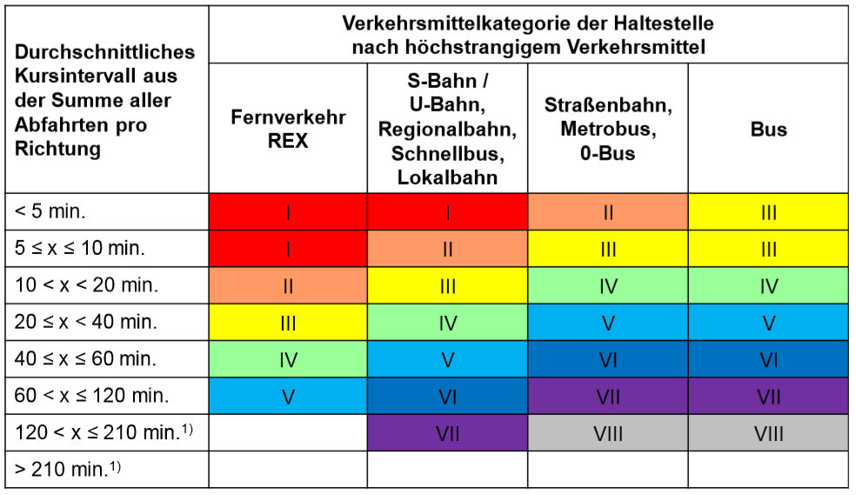
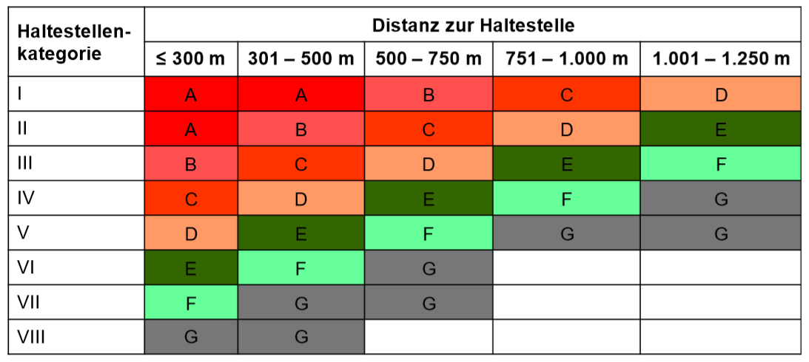
F.1.1 Abstellanlagen für Pkw
 | Ist | Soll
Anteil PKW am Modal-Split | 68% | 68%
Art der Nutzung | Anzahl PKW-Stellplätze | Bezugsgröße | BGF/Betten/AP/Fläche | Energiebezugsfläche [m²] | Stellplatzgrundwert | Stellplatzobergrenze für Modal-Split | Abweichung | Ergebnis
Einfamilienhaus |  | BGF |  |  |  | 0.011
Wohnhaus |  | BGF |  |  |  | 0.008
Heime (Studenten/Angestellte) |  | Betten |  |  |  | 0.339
Altenheime |  | Betten |  |  |  | 0.678
Industrie/Gewerbe - Personal |  | Arbeitsplätze |  |  |  | 0.542
Industrie/Gewerbe - Besucher |  | Arbeitsplätze |  |  |  | 0.113
Industrie/Gewerbe - Lagerhallen |  | Hallenfläche |  |  |  | 0.008
Dienstleistungsbetrieb - Personal |  | Arbeitsplätze |  |  |  | 0.542
Dienstleistungsbetrieb - Besuchergruppe "intensiv" |  | Arbeitsplätze |  |  |  | 0.339
Dienstleistungsbetrieb - Besuchergruppe "nicht intensiv" |  | Arbeitsplätze |  |  |  | 0.271
Verkaufsgeschäft - Personal |  | Verkaufsfläche |  |  |  | 0.017
Verkaufsgeschäft - Kundengruppe "intensiv" |  | Verkaufsfläche |  |  |  | 0.068
Verkaufsgeschäft - Kundengruppe " nicht-intensiv" |  | Verkaufsfläche |  |  |  | 0.027
Restaurant |  | Sitzplätze |  |  |  | 0.226
Hotel |  | Betten |  |  |  | 0.339
Motel |  | Betten |  |  |  | 0.452
Jugendherberge |  | Betten |  |  |  | 0.136
Kindergärten, Horte |  | Gruppenraum |  |  |  | 0.678
Schulen |  | Klasse |  |  |  | 0.678
 |  |  | Summe | 0 |  |  |  | 0% | 0% | 50%
 |  |  |  |  |  |  | Ergebnis F.1.1 | 0% | 50% | 0%

F.1.3 Gebühren/Mietpreise

Miete, Gebühr in EUR je Parkplatz | Wert | Fläche [m²] | Berechnung | Ergebnis | 0% | 100%
Beschäftigte (Büro und Gewerbe) [€/Monat] |  |  |  | 0% | 35 | 165
Kunden (Verkauf) [€/Stunde] |  |  |  | 0% | 0.85 | 2.55
SUMME |  | 0 | Ergebnis F.1.3 | 0%

F.2.1 Abstellanlagen für Fahrräder
 | Ist | Soll
Anteil Fahrrad am Modal-Split | 6% | 20%
Art der Nutzung | Anzahl Fahrrad-Stellplätze | Bezugsgröße | BGF/Betten/AP/Flächen | Energiebezugsfläche [m²] | Stellplatzgrundwert | Stellplatzuntergrenze für 20% | Abweichung | Ergebnis
Wohnungen allgemein |  | BGF |  |  |  | 0.020
Für Besucher von Privatwohnungen |  | BGF |  |  |  | 0.003
Heime |  | Betten |  |  |  | 0.500
Für Besucher von Wohnheimen |  | Betten |  |  |  | 0.200
Altenwohnheime |  | Betten |  |  |  | 0.200
Krankenhäuser |  | Betten |  |  |  | 0.250
Kindergärten, Kindertagesstätten |  | Kindergartenplatz |  |  |  | 0.100
Schulen |  | Ausbildungsplatz |  |  |  | 0.200
Bibliotheken |  | Verleihfläche |  |  |  | 0.020
Hochschulgebäude |  | Studenten |  |  |  | 0.125
Arbeitsplätze |  | Arbeitsplatz |  |  |  | 0.200
Geschäfte für Waren des täglichen Bedarfs |  | Verkaufsfläche |  |  |  | 0.040
Verkaufsgeschäfte |  | Verkaufsfläche |  |  |  | 0.020
Dienstleistungsbetriebe "kundenintensiv" |  | Verkaufsfläche |  |  |  | 0.040
Dienstleistungsbetriebe "nicht kundenintensiv" |  | Verkaufsfläche |  |  |  | 0.022
Jugendzentren |  | BGF |  |  |  | 0.020
Gaststätten |  | Sitzplätze |  |  |  | 0.125
Hotels und Pensionen |  | Betten |  |  |  | 0.050
Jugendherbergen und Jugendgasthäuser |  | Betten |  |  |  | 0.100
 |  |  | Summe | 0 |  |  |  | 0% | 0% | 35%
 |  |  |  |  |  |  | Ergebnis F.2.1 | 0% | 0% | 50%

F.2.2 Qualität FUSSwegnetz (überhaupt vorhanden, direkte Wegführung, Feinmaschigkeit, Belagswahl, usw.)

Parameter | Weg 1 | Weg 2 | Weg 3 | Weg 4 | Weg 5 | Weg 6 | Weg 7 | Summe
Name Fußweg innerhalb des Areals
Länge Fußweg innerhalb des Areals [m] |  |  |  |  |  |  |  | 0
Länge Fußweg gut erschlossen (s.o.) innerhalb des Areals [m] |  |  |  |  |  |  |  | 0
Gut erschlossene Fußwege innerhalb des Areals | 0% | 0% | 0% | 0% | 0% | 0% | 0% | 0%
Name Fußweg außerhalb des Areals
Länge Fußweg im Umkreis von 300 Meter ab der Grundstücksgrenze [m] |  |  |  |  |  |  |  | 0
Länge Fußweg gut erschlossen (s.o.) im Umkreis von 300 Meter ab der Grundstücksgrenze [m] |  |  |  |  |  |  |  | 0
Gut erschlossene Fußwege außerhalb des Areals | 0% | 0% | 0% | 0% | 0% | 0% | 0% | 0%
 |  |  |  |  |  |  |  | 0% | 0% | 50%
 |  |  |  |  |  |  | Ergebnis F.2.2.1 | 0% | 0% | 100%

F.2.2 Qualität RADwegnetz (überhaupt vorhanden, direkte Wegführung, Feinmaschigkeit, Belagswahl, usw.)

Parameter | Weg 1 | Weg 2 | Weg 3 | Weg 4 | Weg 5 | Weg 6 | Weg 7 | Summe
Name Radweg innerhalb des Areals
Länge Radweg innerhalb des Areals [m] |  |  |  |  |  |  |  | 0
Länge Radweg gut erschlossen (s.o.) innerhalb des Areals [m] |  |  |  |  |  |  |  | 0
Gut erschlossene Radwege innerhalb des Areals | 0% | 0% | 0% | 0% | 0% | 0% | 0% | 0%
Name Radweg außerhalb des Areals
Länge Radweg im Umkreis von 300 Meter ab der Grundstücksgrenze [m] |  |  |  |  |  |  |  | 0
Länge Radweg gut erschlossen (s.o.) im Umkreis von 300 Meter ab der Grundstücksgrenze [m] |  |  |  |  |  |  |  | 0
Gut erschlossene Radwege außerhalb des Areals | 0% | 0% | 0% | 0% | 0% | 0% | 0% | 0%
 |  |  |  |  |  |  |  | 0% | 0% | 50%
 |  |  |  |  |  |  | Ergebnis F.2.2.2 | 0% | 0% | 100%

F.3.1. Bestimmung ÖV-Güteklasse

Parameter | Wert |  | Berechnung Kursintervall | Richtung 1 | Richtung 2 | Richtung 3 | Richtung 4 | Summe
Name Linie |  |  | Von bzw. nach
Bezeichnung Haltestelle |  |  | Erste Fahrt [h:m]
Durchschnittliches Kursintervall aus der Summe alle Abfahrten pro Richtung (Werktags an Schultagen) | Eingabe rechts | #DIV/0! |  | Letzte Fahrt [h:m]
Verkehrsmittel |  |  | Anzahl Abfahrten |  |  |  |  | 0
Haltestellenkategorie (I bis VIII; siehe unten) |  |  | Betriebsstunden [h:m] | 0:00:00 | 0:00:00 | 0:00:00 | 0:00:00
Distanz zur Haltestelle [m] |  |  | Kursintervall [h:m] |  |  |  |  | #DIV/0!
ÖV-Güteklasse (A bis G; siehe unten) | G - Basiserschließung | Ergebnis F.3.1 |  |  |  |  |  | Durchschnitt

Qualität_Ergebnis_HF
Erfüllungsgrad je Handlungsfeld (Gesamt: 0 %)

 |  |  |  |  |  | Erfüllungsgrad je Handlungsfeld (Gesamt: 0 %)
Handlungsfeld | Maximale Punkte | Mögliche Punkte | Erreichte Punkte | Ergebnis | Inkludierte Zusatzpunkte | Erreichte Punkte (ohne Zusatzpunkte)
A. Management | 150 | 150 | 0 | 0% | 0 | 0
B. Kommunikation | 100 | 100 | 0 | 0% | 0 | 0
C. Städtebau | 250 | 250 | 0 | 0% | 0 | 0
D. Gebäude | 150 | 150 | 0 | 0% | 0 | 0
E. Versorgung | 145 | 145 | 0 | 0% | 0 | 0
F. Mobilität | 205 | 205 | 0 | 0% | 0 | 0
SUMME | 1,000 | 1,000 | 0 | 0% | 0 | 0

Detailergebnis / Verbesserungspotentiale

 | Maximale Punkte | Mögliche Punkte | Erreichte Punkte | Prozentsatz | Aktionsplan
A. Management | 150 | 150 | 0 | 0% |  | A. Management
A.1 Strukturen etablieren | 25 | 25 | 0 | 0% |  | A.1 Strukturen etablieren
A.1.1 Steuerungsgruppe | 10 | 10 | 0 | 0% |  | A.1.1 Steuerungsgruppe
A.1.2 Ressourcen | 15 | 15 | 0 | 0% |  | A.1.2 Ressourcen
A.2 Ziele setzen | 45 | 45 | 0 | 0% |  | A.2 Ziele setzen
A.2.1 Städtebauliche Rahmenbedingungen und Nutzungskonzept | 10 | 10 | 0 | 0% |  | A.2.1 Städtebauliche Rahmenbedingungen und Nutzungskonzept
A.2.2 Gebäudekonzept | 10 | 10 | 0 | 0% |  | A.2.2 Gebäudekonzept
A.2.3 Versorgungskonzept | 10 | 10 | 0 | 0% |  | A.2.3 Versorgungskonzept
A.2.4 Mobilitätskonzept | 10 | 10 | 0 | 0% |  | A.2.4 Mobilitätskonzept
A.2.5 Schrittweise Umsetzung der Konzepte * | 5 | 5 | 0.0 | 0% |  | A.2.5 Schrittweise Umsetzung der Konzepte *
A.3 Ziele übertragen und verbindlich machen | 30 | 30 | 0 | 0% |  | A.3 Ziele übertragen und verbindlich machen
A.3.1 Grundeigentümerverbindliche Instrumente * | 5 | 5 | 0.0 | 0% |  | A.3.1 Grundeigentümerverbindliche Instrumente *
A.3.2 Kauf- bzw. Mietverträge Flächen * | 5 | 5 | 0.0 | 0% |  | A.3.2 Kauf- bzw. Mietverträge Flächen *
A.3.3 Auswahl- bzw. Planungsverfahren | Werterhaltungsstrategie | 5 | 5 | 0.0 | 0% |  | A.3.3 Auswahl- bzw. Planungsverfahren | Werterhaltungsstrategie
A.3.4 Ausschreibungen | 5 | 5 | 0.0 | 0% |  | A.3.4 Ausschreibungen
A.3.5 Kauf- bzw. Mietverträge Wohneinheiten | 5 | 5 | 0.0 | 0% |  | A.3.5 Kauf- bzw. Mietverträge Wohneinheiten
A.3.6 Förderungen | 5 | 5 | 0.0 | 0% |  | A.3.6 Förderungen
A.4 Monitoring installieren | 25 | 25 | 0 | 0% |  | A.4 Monitoring installieren
A.4.1 Miet- und Eigentümerbefragung | 5 | 5 | 0.0 | 0% |  | A.4.1 Miet- und Eigentümerbefragung
A.4.2 Monitoring Betriebsenergie | 5 | 5 | 0.0 | 0% |  | A.4.2 Monitoring Betriebsenergie
A.4.3 Monitoring Wasserverbrauch | 5 | 5 | 0.0 | 0% |  | A.4.3 Monitoring Wasserverbrauch
A.4.4 Monitoring Abfallmengen | 5 | 5 | 0.0 | 0% |  | A.4.4 Monitoring Abfallmengen
A.4.5 Monitoring Mobilität | 5 | 5 | 0.0 | 0% |  | A.4.5 Monitoring Mobilität
A.5 Projektcontrolling durchführen | 25 | 25 | 0 | 0% |  | A.5 Projektcontrolling durchführen
A.5.1 Umweltanalyse | 5 | 5 | 0.0 | 0% |  | A.5.1 Umweltanalyse
A.5.2 Erfolgskontrolle und Planung | 10 | 10 | 0 | 0% |  | A.5.2 Erfolgskontrolle und Planung
A.5.3 Qualitätssicherungsverfahren | 10 | 10 | 0 | 0% |  | A.5.3 Qualitätssicherungsverfahren
 | Maximale Punkte | Mögliche Punkte | Erreichte Punkte | Prozentsatz | Aktionsplan | 0
B. Kommunikation | 100 | 100 | 0 | 0% |  | B. Kommunikation
B.1 Partizipation | 55 | 55 | 0 | 0% |  | B.1 Partizipation
B.1.1 Stakeholderanalyse | 5 | 5 | 0.0 | 0% |  | B.1.1 Stakeholderanalyse
B.1.2 Dialog, Austausch - Struktur | 10 | 10 | 0 | 0% |  | B.1.2 Dialog, Austausch - Struktur
B.1.3 Dialog, Austausch - Häufigkeit | 15 | 15 | 0 | 0% |  | B.1.3 Dialog, Austausch - Häufigkeit
B.1.4 Mitbestimmung - Beteiligungsformat | 10 | 10 | 0 | 0% |  | B.1.4 Mitbestimmung - Beteiligungsformat
B.1.5 Mitbestimmung - Relevante Auswirkung | 15 | 15 | 0 | 0% |  | B.1.5 Mitbestimmung - Relevante Auswirkung
B.2 Sensibilisierung zu Energie- und Mobilitätsthemen | 35 | 35 | 0 | 0% |  | B.2 Sensibilisierung zu Energie- und Mobilitätsthemen
B.2.1 Konzept "Energie-, Wasser- und Abfallmarketing" | 15 | 15 | 0 | 0% |  | B.2.1 Konzept "Energie-, Wasser- und Abfallmarketing"
B.2.2 Konzept "Mobilitätsmarketing" | 20 | 20 | 0 | 0% |  | B.2.2 Konzept "Mobilitätsmarketing"
B.3 Vorbildwirkung | 10 | 10 | 0 | 0% |  | B.3 Vorbildwirkung
B.3.1 Qualität der Information | 5 | 5 | 0.0 | 0% |  | B.3.1 Qualität der Information
B.3.2 Häufigkeit der Kommunikation | 5 | 5 | 0.0 | 0% |  | B.3.2 Häufigkeit der Kommunikation
 | Maximale Punkte | Mögliche Punkte | Erreichte Punkte | Prozentsatz | Aktionsplan | 0
C. Städtebau | 250 | 250 | 0 | 0% |  | C. Städtebau
C.1 Bauliche Dichte | 53 | 53 | 0 | 0% |  | C.1 Bauliche Dichte
C.1.1 Umgang mit Dichte | 53 | 53 | 0 | 0% |  | C.1.1 Umgang mit Dichte
C.2 Mikroklima | 24 | 24 | 0 | 0% |  | C.2 Mikroklima
C.2.1 Abklärung zu Mikroklima | 6 | 6 | 0.0 | 0% |  | C.2.1 Abklärung zu Mikroklima
C.2.2 Durchlüftung * | 6 | 6 | 0.0 | 0% |  | C.2.2 Durchlüftung *
C.2.3 Aufheizung und Verdunstung | 12 | 12 | 0 | 0% |  | C.2.3 Aufheizung und Verdunstung
C.3 Vielfalt der Nutzungen und der Nutzenden | 42 | 42 | 0 | 0% |  | C.3 Vielfalt der Nutzungen und der Nutzenden
C.3.1 Zielgruppen | 13 | 13 | 0 | 0% |  | C.3.1 Zielgruppen
C.3.2 Durchmischte Wohnnutzungen | 13 | 13 | 0 | 0% |  | C.3.2 Durchmischte Wohnnutzungen
C.3.3 Mischnutzung | 8 | 8 | 0.0 | 0% |  | C.3.3 Mischnutzung
C.3.4 Wirkung auf Umfeld | 8 | 8 | 0.0 | 0% |  | C.3.4 Wirkung auf Umfeld
C.4 Halböffentliche und öffentliche Räume | 57 | 57 | 0 | 0% |  | C.4 Halböffentliche und öffentliche Räume
C.4.1 Erdgeschossnutzungen | 13 | 13 | 0 | 0% |  | C.4.1 Erdgeschossnutzungen
C.4.2 Zugang | 13 | 13 | 0 | 0% |  | C.4.2 Zugang
C.4.3 Raumangebot | 18 | 18 | 0 | 0% |  | C.4.3 Raumangebot
C.4.4 Dachflächen * | 13 | 13 | 0 | 0% |  | C.4.4 Dachflächen *
C.5 Freiraum | 46 | 46 | 0 | 0% |  | C.5 Freiraum
C.5.1 Angebote für Erholung und Freiraum | 28 | 28 | 0 | 0% |  | C.5.1 Angebote für Erholung und Freiraum
C.5.2 Nutzung und Bewirtschaftung | 18 | 18 | 0 | 0% |  | C.5.2 Nutzung und Bewirtschaftung
C.6 Angebote für den täglichen Bedarf | 28 | 28 | 0 | 0% |  | C.6 Angebote für den täglichen Bedarf
C.6.1 Güter und Dienstleistungen des täglichen Bedarfs | 28 | 28 | 0 | 0% |  | C.6.1 Güter und Dienstleistungen des täglichen Bedarfs
 | Maximale Punkte | Mögliche Punkte | Erreichte Punkte | Prozentsatz | Aktionsplan | 0
D. Gebäude | 150 | 150 | 0 | 0% |  | D. Gebäude
D.1 Lebenszykluskosten | 30 | 30 | 0 | 0% |  | D.1 Lebenszykluskosten
D.1.1 Lebenszykluskosten und Wirtschaftlichkeitsbewertung | 30 | 30 | 0 | 0% |  | D.1.1 Lebenszykluskosten und Wirtschaftlichkeitsbewertung
D.2 Gebäudestandards | 75 | 75 | 0 | 0% |  | D.2 Gebäudestandards
D.2.1 Gebäudestandards | 75 | 75 | 0 | 0% |  | D.2.1 Gebäudestandards
D.3 Angemessene Nutzungsdichte | 45 | 45 | 0 | 0% |  | D.3 Angemessene Nutzungsdichte
D.3.1 Personenfläche | 25 | 25 | 0 | 0% |  | D.3.1 Personenfläche
D.3.2 Flexibel nutzbare Raumangebote | 20 | 20 | 0 | 0% |  | D.3.2 Flexibel nutzbare Raumangebote
 | Maximale Punkte | Mögliche Punkte | Erreichte Punkte | Prozentsatz | Aktionsplan | 0
E. Versorgung | 145 | 145 | 0 | 0% |  | E. Versorgung
E.1 Wärmeversorgung | 35 | 35 | 0 | 0% |  | E.1 Wärmeversorgung
E.1.1 Wärme aus EE und vor Ort produziert | 15 | 15 | 0 | 0% |  | E.1.1 Wärme aus EE und vor Ort produziert
E.1.2 Qualität der Wärmeversorgung | 15 | 15 | 0 | 0% |  | E.1.2 Qualität der Wärmeversorgung
E.1.3 Qualität der HLK-Planung | 5 | 5 | 0.0 | 0% |  | E.1.3 Qualität der HLK-Planung
E.2 Stromversorgung | 45 | 45 | 0 | 0% |  | E.2 Stromversorgung
E.2.1 Strom aus EE und vor Ort produziert | 20 | 20 | 0 | 0% |  | E.2.1 Strom aus EE und vor Ort produziert
E.2.2 Qualität der Stromversorgung | 20 | 20 | 0 | 0% |  | E.2.2 Qualität der Stromversorgung
E.2.3 Qualität der Elektroplanung | 5 | 5 | 0.0 | 0% |  | E.2.3 Qualität der Elektroplanung
E.3 Effizienz der Wassernutzung | 35 | 35 | 0 | 0% |  | E.3 Effizienz der Wassernutzung
E.3.1 Wassernutzung Haushalte | 15 | 15 | 0 | 0% |  | E.3.1 Wassernutzung Haushalte
E.3.2 Wassernutzung Außenraum * | 10 | 10 | 0 | 0% |  | E.3.2 Wassernutzung Außenraum *
E.3.3 Wassernutzung Dienstleistungsgebäude * | 10 | 10 | 0 | 0% |  | E.3.3 Wassernutzung Dienstleistungsgebäude *
E.4 Abfallvermeidung | 30 | 30 | 0 | 0% |  | E.4 Abfallvermeidung
E.4.1 Vermeidung von gemischten Siedlungsabfällen | 15 | 15 | 0 | 0% |  | E.4.1 Vermeidung von gemischten Siedlungsabfällen
E.4.2 Vermeidung von nicht gemischten Siedlungsabfällen | 15 | 15 | 0 | 0% |  | E.4.2 Vermeidung von nicht gemischten Siedlungsabfällen
 | Maximale Punkte | Mögliche Punkte | Erreichte Punkte | Prozentsatz | Aktionsplan | 0
F. Mobilität | 205 | 205 | 0 | 0% |  | F. Mobilität
F.1 Motorisierter Individualverkehr | 26 | 26 | 0 | 0% |  | F.1 Motorisierter Individualverkehr
F.1.1 Abstellanlagen für Pkw | 17 | 17 | 0 | 0% |  | F.1.1 Abstellanlagen für Pkw
F.1.2 Parkplatzbewirtschaftung * | 7 | 7 | 0.0 | 0% |  | F.1.2 Parkplatzbewirtschaftung *
F.1.3 Gebühren / Mietpreise * | 2 | 2 | 0.0 | 0% |  | F.1.3 Gebühren / Mietpreise *
F.2 Fuß- und Radverkehr | 96 | 96 | 0 | 0% |  | F.2 Fuß- und Radverkehr
F.2.1 Abstellanlagen für Fahrräder | 17 | 17 | 0 | 0% |  | F.2.1 Abstellanlagen für Fahrräder
F.2.2 Fuß- und Radwegnetz | 27 | 27 | 0 | 0% |  | F.2.2 Fuß- und Radwegnetz
F.2.3 Gestaltung und Barrierefreiheit | 52 | 52 | 0 | 0% |  | F.2.3 Gestaltung und Barrierefreiheit
F.3 ÖV-Angebote und alternative Angebote | 83 | 83 | 0 | 0% |  | F.3 ÖV-Angebote und alternative Angebote
F.3.1 Angebote an öffentlichen Verkehrsmittel | 46 | 46 | 0 | 0% |  | F.3.1 Angebote an öffentlichen Verkehrsmittel
F.3.2 Alternative Mobilitätsangebote | 37 | 37 | 0 | 0% |  | F.3.2 Alternative Mobilitätsangebote

* Punktereduktion möglich

Nachweis Mindestanforderung
Kriterium | Wert | Ergänzung
Lokale Ansprechperson für die Projektbegleitung ist vorhanden (A.1.2; mind. 50 %) | 0%
Geeignete Strukturen, Situationen und Ressourcen für den Austausch mit Betroffenen und Anspruchsgruppen sind vorhanden bzw. im Prozess eingeplant (B.1.2; mind. 25 %) | 0%
Geschossflächenzahl ist größer gleich 0,5 (C.1.1.3; mind. 0 %) | 0% | #DIV/0!
Gebäude erfüllen die klimaaktiv Basis-Kriterien (D.2.1; mind. 30 %) | 0%
Lokal erzeugter Strom aus erneuerbaren Energieträgern von mind. 25 kWh/m²ÜF (E.2.1; mind. 0 %) | 0% | 0
ÖV-Güteklasse am Standort ist gleich bzw. besser als die Kategorie F (F.3.1; mind. 0 %) | 0% | G - Basiserschließung

Qualität_Ergebnis_ZG
Erfüllungsgrad je Handlungsfeld (Gesamt: 0 %)

 |  |  |  |  |  | Erfüllungsgrad je Handlungsfeld (Gesamt: 0 %)
Handlungsfeld | Maximale Punkte | Mögliche Punkte | Erreichte Punkte | Ergebnis | Inkludierte Zusatzpunkte | Erreichte Punkte (ohne Zusatzpunkte)
Potential/Qualität Standort | 135 | 135 | 0 | 0% | 0 | 0
Qualität durch Bauträger beinflussbar | 366 | 366 | 0 | 0% | 0 | 0
Qualität durch Gemeinde beinflussbar | 233 | 233 | 0 | 0% | 0 | 0
Qualität durch StGr. beeinflussbar | 266 | 266 | 0 | 0% | 0 | 0
SUMME | 1,000 | 1,000 | 0 | 0% | 0 | 0

Detailergebnis / Verbesserungspotentiale
 | Maximale Punkte | Mögliche Punkte | Erreichte Punkte | Prozentsatz | Aktionsplan
Qualität durch Bauträger beinflussbar | 135 | 135 | 0 | 0% |  | Qualität durch Bauträger beinflussbar
C.1.1 Umgang mit Dichte | 53 | 53 | 0 | 0% |  | C.1.1 Umgang mit Dichte
C.3.3 Mischnutzung | 8 | 8 | 0 | 0% |  | C.3.3 Mischnutzung
C.6.1 Güter und Dienstleistungen des täglichen Bedarfs | 28 | 28 | 0 | 0% |  | C.6.1 Güter und Dienstleistungen des täglichen Bedarfs
F.3.1 Angebote an öffentlichen Verkehrsmittel | 46 | 46 | 0 | 0% |  | F.3.1 Angebote an öffentlichen Verkehrsmittel
 | Maximale Punkte | Mögliche Punkte | Erreichte Punkte | Prozentsatz | Aktionsplan | 0
Qualität durch Bauträger beinflussbar | 366 | 366 | 0 | 0% |  | Qualität durch Bauträger beinflussbar
A.2.2 Gebäudekonzept | 10 | 10 | 0 | 0% |  | A.2.2 Gebäudekonzept
A.3.4 Ausschreibungen | 5 | 5 | 0 | 0% |  | A.3.4 Ausschreibungen
A.3.5 Kauf- bzw. Mietverträge Wohneinheiten | 5 | 5 | 0 | 0% |  | A.3.5 Kauf- bzw. Mietverträge Wohneinheiten
A.4.1 Miet- und Eigentümerbefragung | 5 | 5 | 0 | 0% |  | A.4.1 Miet- und Eigentümerbefragung
A.4.2 Monitoring Betriebsenergie | 5 | 5 | 0 | 0% |  | A.4.2 Monitoring Betriebsenergie
A.4.3 Monitoring Wasserverbrauch | 5 | 5 | 0 | 0% |  | A.4.3 Monitoring Wasserverbrauch
B.2.1 Konzept "Energie-, Wasser- und Abfallmarketing" | 15 | 15 | 0 | 0% |  | B.2.1 Konzept "Energie-, Wasser- und Abfallmarketing"
C.2.3 Aufheizung und Verdunstung | 12 | 12 | 0 | 0% |  | C.2.3 Aufheizung und Verdunstung
C.4.3 Raumangebot | 18 | 18 | 0 | 0% |  | C.4.3 Raumangebot
C.4.4 Dachflächen * | 13 | 13 | 0 | 0% |  | C.4.4 Dachflächen *
C.5.1 Angebote für Erholung und Freiraum | 28 | 28 | 0 | 0% |  | C.5.1 Angebote für Erholung und Freiraum
C.5.2 Nutzung und Bewirtschaftung | 18 | 18 | 0 | 0% |  | C.5.2 Nutzung und Bewirtschaftung
D.1.1 Lebenszykluskosten und Wirtschaftlichkeitsbewertung | 30 | 30 | 0 | 0% |  | D.1.1 Lebenszykluskosten und Wirtschaftlichkeitsbewertung
D.2.1 Gebäudestandards | 75 | 75 | 0 | 0% |  | D.2.1 Gebäudestandards
D.3.2 Flexibel nutzbare Raumangebote | 20 | 20 | 0 | 0% |  | D.3.2 Flexibel nutzbare Raumangebote
E.1.2 Qualität der Wärmeversorgung | 15 | 15 | 0 | 0% |  | E.1.2 Qualität der Wärmeversorgung
E.1.3 Qualität der HLK-Planung | 5 | 5 | 0 | 0% |  | E.1.3 Qualität der HLK-Planung
E.2.1 Strom aus EE und vor Ort produziert | 20 | 20 | 0 | 0% |  | E.2.1 Strom aus EE und vor Ort produziert
E.2.2 Qualität der Stromversorgung | 20 | 20 | 0 | 0% |  | E.2.2 Qualität der Stromversorgung
E.2.3 Qualität der Elektroplanung | 5 | 5 | 0 | 0% |  | E.2.3 Qualität der Elektroplanung
E.3.1 Wassernutzung Haushalte | 15 | 15 | 0 | 0% |  | E.3.1 Wassernutzung Haushalte
E.3.2 Wassernutzung Außenraum * | 10 | 10 | 0 | 0% |  | E.3.2 Wassernutzung Außenraum *
E.3.3 Wassernutzung Dienstleistungsgebäude * | 10 | 10 | 0 | 0% |  | E.3.3 Wassernutzung Dienstleistungsgebäude *
F.1.3 Gebühren / Mietpreise * | 2 | 2 | 0 | 0% |  | F.1.3 Gebühren / Mietpreise *
 | Maximale Punkte | Mögliche Punkte | Erreichte Punkte | Prozentsatz | Aktionsplan | 0
Qualität durch Gemeinde beinflussbar | 233 | 233 | 0 | 0% |  | Qualität durch Gemeinde beinflussbar
A.2.1 Städtebauliche Rahmenbedingungen und Nutzungskonzept | 10 | 10 | 0 | 0% |  | A.2.1 Städtebauliche Rahmenbedingungen und Nutzungskonzept
A.2.4 Mobilitätskonzept | 10 | 10 | 0 | 0% |  | A.2.4 Mobilitätskonzept
A.3.1 Grundeigentümerverbindliche Instrumente * | 5 | 5 | 0 | 0% |  | A.3.1 Grundeigentümerverbindliche Instrumente *
A.3.2 Kauf- bzw. Mietverträge Flächen * | 5 | 5 | 0 | 0% |  | A.3.2 Kauf- bzw. Mietverträge Flächen *
A.4.4 Monitoring Abfallmengen | 5 | 5 | 0 | 0% |  | A.4.4 Monitoring Abfallmengen
A.4.5 Monitoring Mobilität | 5 | 5 | 0 | 0% |  | A.4.5 Monitoring Mobilität
B.2.2 Konzept "Mobilitätsmarketing" | 20 | 20 | 0 | 0% |  | B.2.2 Konzept "Mobilitätsmarketing"
C.2.1 Abklärung zu Mikroklima | 6 | 6 | 0 | 0% |  | C.2.1 Abklärung zu Mikroklima
C.2.2 Durchlüftung * | 6 | 6 | 0 | 0% |  | C.2.2 Durchlüftung *
C.3.4 Wirkung auf Umfeld | 8 | 8 | 0 | 0% |  | C.3.4 Wirkung auf Umfeld
E.4.1 Vermeidung von gemischten Siedlungsabfällen | 15 | 15 | 0 | 0% |  | E.4.1 Vermeidung von gemischten Siedlungsabfällen
E.4.2 Vermeidung von nicht gemischten Siedlungsabfällen | 15 | 15 | 0 | 0% |  | E.4.2 Vermeidung von nicht gemischten Siedlungsabfällen
F.1.2 Parkplatzbewirtschaftung * | 7 | 7 | 0 | 0% |  | F.1.2 Parkplatzbewirtschaftung *
F.2.2 Fuß- und Radwegnetz | 27 | 27 | 0 | 0% |  | F.2.2 Fuß- und Radwegnetz
F.2.3 Gestaltung und Barrierefreiheit | 52 | 52 | 0 | 0% |  | F.2.3 Gestaltung und Barrierefreiheit
F.3.2 Alternative Mobilitätsangebote | 37 | 37 | 0 | 0% |  | F.3.2 Alternative Mobilitätsangebote
 | Maximale Punkte | Mögliche Punkte | Erreichte Punkte | Prozentsatz | Aktionsplan
Qualität durch StGr. beeinflussbar | 266 | 266 | 0 | 0% |  | Qualität durch StGr. beeinflussbar
A.1.1 Steuerungsgruppe | 10 | 10 | 0 | 0% |  | A.1.1 Steuerungsgruppe
A.1.2 Ressourcen | 15 | 15 | 0 | 0% |  | A.1.2 Ressourcen
A.2.3 Versorgungskonzept | 10 | 10 | 0 | 0% |  | A.2.3 Versorgungskonzept
A.2.5 Schrittweise Umsetzung der Konzepte * | 5 | 5 | 0 | 0% |  | A.2.5 Schrittweise Umsetzung der Konzepte *
A.3.3 Auswahl- bzw. Planungsverfahren | Werterhaltungsstrategie | 5 | 5 | 0 | 0% |  | A.3.3 Auswahl- bzw. Planungsverfahren | Werterhaltungsstrategie
A.3.6 Förderungen | 5 | 5 | 0 | 0% |  | A.3.6 Förderungen
A.5.1 Umweltanalyse | 5 | 5 | 0 | 0% |  | A.5.1 Umweltanalyse
A.5.2 Erfolgskontrolle und Planung | 10 | 10 | 0 | 0% |  | A.5.2 Erfolgskontrolle und Planung
A.5.3 Qualitätssicherungsverfahren | 10 | 10 | 0 | 0% |  | A.5.3 Qualitätssicherungsverfahren
B.1.1 Stakeholderanalyse | 5 | 5 | 0 | 0% |  | B.1.1 Stakeholderanalyse
B.1.2 Dialog, Austausch - Struktur | 10 | 10 | 0 | 0% |  | B.1.2 Dialog, Austausch - Struktur
B.1.3 Dialog, Austausch - Häufigkeit | 15 | 15 | 0 | 0% |  | B.1.3 Dialog, Austausch - Häufigkeit
B.1.4 Mitbestimmung - Beteiligungsformat | 10 | 10 | 0 | 0% |  | B.1.4 Mitbestimmung - Beteiligungsformat
B.1.5 Mitbestimmung - Relevante Auswirkung | 15 | 15 | 0 | 0% |  | B.1.5 Mitbestimmung - Relevante Auswirkung
B.3.1 Qualität der Information | 5 | 5 | 0 | 0% |  | B.3.1 Qualität der Information
B.3.2 Häufigkeit der Kommunikation | 5 | 5 | 0 | 0% |  | B.3.2 Häufigkeit der Kommunikation
C.3.1 Zielgruppen | 13 | 13 | 0 | 0% |  | C.3.1 Zielgruppen
C.3.2 Durchmischte Wohnnutzungen | 13 | 13 | 0 | 0% |  | C.3.2 Durchmischte Wohnnutzungen
C.4.1 Erdgeschossnutzungen | 13 | 13 | 0 | 0% |  | C.4.1 Erdgeschossnutzungen
C.4.2 Zugang | 13 | 13 | 0 | 0% |  | C.4.2 Zugang
D.3.1 Personenfläche | 25 | 25 | 0 | 0% |  | D.3.1 Personenfläche
E.1.1 Wärme aus EE und vor Ort produziert | 15 | 15 | 0 | 0% |  | E.1.1 Wärme aus EE und vor Ort produziert
F.1.1 Abstellanlagen für Pkw | 17 | 17 | 0 | 0% |  | F.1.1 Abstellanlagen für Pkw
F.2.1 Abstellanlagen für Fahrräder | 17 | 17 | 0 | 0% |  | F.2.1 Abstellanlagen für Fahrräder

Qualität_Varianten
Erfüllungsgrad je Handlungsfeld und Phase
 | Bauordnung | Bestand | Planung
A. Management | 18%
B. Kommunikation | 7%
C. Städtebau | 33%
D. Gebäude | 4%
E. Versorgung | 22%
F. Mobilität | 16%
SUMME | 15%
Alternative Variante schnell berechnen | Siedlungscheck

Detailergebnisse alternativer Variantenberechnungen

Handlungsfeld | Bauordnung | Bestand | Planung
A. Management | 18%
B. Kommunikation | 7%
C. Städtebau | 33%
D. Gebäude | 4%
E. Versorgung | 22%
F. Mobilität | 16%
SUMME | 15%

 | Bauordnung | Bestand | Planung | 0 | 0 | 0 | Kommentar
A. Management
A.1 Strukturen etablieren
A.1.1 Steuerungsgruppe
A.1.2 Ressourcen
A.2 Ziele setzen
A.2.1 Städtebauliche Rahmenbedingungen und Nutzungskonzept
A.2.2 Gebäudekonzept
A.2.3 Versorgungskonzept
A.2.4 Mobilitätskonzept
A.2.5 Schrittweise Umsetzung der Konzepte *
A.3 Ziele übertragen und verbindlich machen
A.3.1 Grundeigentümerverbindliche Instrumente *
A.3.2 Kauf- bzw. Mietverträge Flächen *
A.3.3 Auswahl- bzw. Planungsverfahren
A.3.4 Ausschreibungen
A.3.5 Kauf- bzw. Mietverträge Wohneinheiten
A.3.6 Förderungen
A.4 Monitoring installieren
A.4.1 Miet- und Eigentümerbefragung
A.4.2 Monitoring Betriebsenergie
A.4.3 Monitoring Wasserverbrauch
A.4.4 Monitoring Abfallmengen
A.4.5 Monitoring Mobilität
A.5 Projektcontrolling durchführen
A.5.1 Umweltanalyse
A.5.2 Erfolgskontrolle und Planung
A.5.3 Qualitätssicherungsverfahren

B. Kommunikation
B.1 Partizipation
B.1.1 Stakeholderanalyse
B.1.2 Dialog, Austausch - Struktur
B.1.3 Dialog, Austausch - Häufigkeit
B.1.4 Mitbestimmung - Beteiligungsformat
B.1.5 Mitbestimmung - Relevante Auswirkung
B.2 Sensibilisierung zu Energie- und Mobilitätsthemen
B.2.1 Konzept "Energie-, Wasser- und Abfallmarketing"
B.2.2 Konzept "Mobilitätsmarketing"
B.3 Vorbildwirkung
B.3.1 Qualität der Information
B.3.2 Häufigkeit der Kommunikation

C. Städtebau
C.1 Bauliche Dichte
C.1.1 Umgang mit Dichte
C.2 Mikroklima
C.2.1 Abklärung zu Mikroklima
C.2.2 Durchlüftung *
C.2.3 Aufheizung und Verdunstung
C.3 Vielfalt der Nutzungen und der Nutzenden
C.3.1 Zielgruppen
C.3.2 Durchmischte Wohnnutzungen
C.3.3 Mischnutzung
C.3.4 Wirkung auf Umfeld
C.4 Halböffentliche und öffentliche Räume
C.4.1 Erdgeschossnutzungen
C.4.2 Zugang
C.4.3 Raumangebot
C.4.4 Dachflächen *
C.5 Freiraum
C.5.1 Angebote für Erholung und Freiraum
C.5.2 Nutzung und Bewirtschaftung
C.6 Angebote für den täglichen Bedarf
C.6.1 Güter und Dienstleistungen des täglichen Bedarfs

D. Gebäude
D.1 Lebenszykluskosten
D.1.1 Lebenszykluskosten und Wirtschaftlichkeitsbewertung
D.2 Gebäudestandards
D.2.1 Gebäudestandards
D.3 Angemessene Nutzungsdichte
D.3.1 Personenfläche
D.3.2 Flexibel nutzbare Raumangebote

E. Versorgung
E.1 Wärmeversorgung
E.1.1 Wärme aus EE und vor Ort produziert
E.1.2 Qualität der Wärmeversorgung
E.1.3 Qualität der HLK-Planung
E.2 Stromversorgung
E.2.1 Strom aus EE und vor Ort produziert
E.2.2 Qualität der Stromversorgung
E.2.3 Qualität der Elektroplanung
E.3 Effizienz der Wassernutzung
E.3.1 Wassernutzung Haushalte
E.3.2 Wassernutzung Außenraum *
E.3.3 Wassernutzung Dienstleistungsgebäude *
E.4 Abfallvermeidung
E.4.1 Vermeidung von gemischten Siedlungsabfällen
E.4.2 Vermeidung von nicht gemischten Siedlungsabfällen

F. Mobilität
F.1 Motorisierter Individualverkehr
F.1.1 Abstellanlagen für Pkw
F.1.2 Parkplatzbewirtschaftung *
F.1.3 Gebühren / Mietpreise *
F.2 Fuß- und Radverkehr
F.2.1 Abstellanlagen für Fahrräder
F.2.2 Fuß- und Radwegnetz
F.2.3 Gestaltung und Barrierefreiheit
F.3 ÖV-Angebote und alternative Angebote
F.3.1 Angebote an öffentlichen Verkehrsmittel
F.3.2 Alternative Mobilitätsangebote

Qualität_Portfolio
Portfolio

Erfüllungsgrad je Handlungsfeld (Gesamt: 0 %)
 | Bezeichnung Projekt | Bezugsfläche [m²] | Anteil Bezugsfäche [%] | Art des Vorhabens | Phase
Projekt 1
Projekt 2
Projekt 3
Projekt 4
Projekt 5
Projekt 6
Projekt 7
Projekt 8
Projekt 9
Projekt 10
 |  | 0 | 0%

Gesamtergebnis

Handlungsfeld | 0 | 0 | 0 | 0 | 0 | 0 | 0 | 0 | 0 | 0 | Porfolio
A. Management | 0% | 0% | 0% | 0% | 0% | 0% | 0% | 0% | 0% | 0% | 0%
B. Kommunikation | 0% | 0% | 0% | 0% | 0% | 0% | 0% | 0% | 0% | 0% | 0%
C. Städtebau | 0% | 0% | 0% | 0% | 0% | 0% | 0% | 0% | 0% | 0% | 0%
D. Gebäude | 0% | 0% | 0% | 0% | 0% | 0% | 0% | 0% | 0% | 0% | 0%
E. Versorgung | 0% | 0% | 0% | 0% | 0% | 0% | 0% | 0% | 0% | 0% | 0%
F. Mobilität | 0% | 0% | 0% | 0% | 0% | 0% | 0% | 0% | 0% | 0% | 0%
SUMME | 0% | 0% | 0% | 0% | 0% | 0% | 0% | 0% | 0% | 0% | 0% | Erfüllungsgrad je Handlungsfeld (Gesamt: 0 %)
C.2 Mikroklima | 0% | 0% | 0% | 0% | 0% | 0% | 0% | 0% | 0% | 0% | 0%
D.2 Gebäudestandards | 0% | 0% | 0% | 0% | 0% | 0% | 0% | 0% | 0% | 0% | 0%
E.2.2 Qualität der Stromversorgung | 0% | 0% | 0% | 0% | 0% | 0% | 0% | 0% | 0% | 0% | 0%

Detailergebnisse der einzelnen Projekte

 | 0 | 0 | 0 | 0 | 0 | 0 | 0 | 0 | 0 | 0
A. Management
A.1 Strukturen etablieren
A.1.1 Steuerungsgruppe
A.1.2 Ressourcen
A.2 Ziele setzen
A.2.1 Städtebauliche Rahmenbedingungen und Nutzungskonzept
A.2.2 Gebäudekonzept
A.2.3 Versorgungskonzept
A.2.4 Mobilitätskonzept
A.2.5 Schrittweise Umsetzung der Konzepte *
A.3 Ziele übertragen und verbindlich machen
A.3.1 Grundeigentümerverbindliche Instrumente *
A.3.2 Kauf- bzw. Mietverträge Flächen *
A.3.3 Auswahl- bzw. Planungsverfahren | Werterhaltungsstrategie
A.3.4 Ausschreibungen
A.3.5 Kauf- bzw. Mietverträge Wohneinheiten
A.3.6 Förderungen
A.4 Monitoring installieren
A.4.1 Miet- und Eigentümerbefragung
A.4.2 Monitoring Betriebsenergie
A.4.3 Monitoring Wasserverbrauch
A.4.4 Monitoring Abfallmengen
A.4.5 Monitoring Mobilität
A.5 Projektcontrolling durchführen
A.5.1 Umweltanalyse
A.5.2 Erfolgskontrolle und Planung
A.5.3 Qualitätssicherungsverfahren

B. Kommunikation
B.1 Partizipation
B.1.1 Stakeholderanalyse
B.1.2 Dialog, Austausch - Struktur
B.1.3 Dialog, Austausch - Häufigkeit
B.1.4 Mitbestimmung - Beteiligungsformat
B.1.5 Mitbestimmung - Relevante Auswirkung
B.2 Sensibilisierung zu Energie- und Mobilitätsthemen
B.2.1 Konzept "Energie-, Wasser- und Abfallmarketing"
B.2.2 Konzept "Mobilitätsmarketing"
B.3 Vorbildwirkung
B.3.1 Qualität der Information
B.3.2 Häufigkeit der Kommunikation

C. Städtebau
C.1 Bauliche Dichte
C.1.1 Umgang mit Dichte
C.2 Mikroklima
C.2.1 Abklärung zu Mikroklima
C.2.2 Durchlüftung *
C.2.3 Aufheizung und Verdunstung
C.3 Vielfalt der Nutzungen und der Nutzenden
C.3.1 Zielgruppen
C.3.2 Durchmischte Wohnnutzungen
C.3.3 Mischnutzung
C.3.4 Wirkung auf Umfeld
C.4 Halböffentliche und öffentliche Räume
C.4.1 Erdgeschossnutzungen
C.4.2 Zugang
C.4.3 Raumangebot
C.4.4 Dachflächen *
C.5 Freiraum
C.5.1 Angebote für Erholung und Freiraum
C.5.2 Nutzung und Bewirtschaftung
C.6 Angebote für den täglichen Bedarf
C.6.1 Güter und Dienstleistungen des täglichen Bedarfs

D. Gebäude
D.1 Lebenszykluskosten
D.1.1 Lebenszykluskosten und Wirtschaftlichkeitsbewertung
D.2 Gebäudestandards
D.2.1 Gebäudestandards
D.3 Angemessene Nutzungsdichte
D.3.1 Personenfläche
D.3.2 Flexibel nutzbare Raumangebote

E. Versorgung
E.1 Wärmeversorgung
E.1.1 Wärme aus EE und vor Ort produziert
E.1.2 Qualität der Wärmeversorgung
E.1.3 Qualität der HLK-Planung
E.2 Stromversorgung
E.2.1 Strom aus EE und vor Ort produziert
E.2.2 Qualität der Stromversorgung
E.2.3 Qualität der Elektroplanung
E.3 Effizienz der Wassernutzung
E.3.1 Wassernutzung Haushalte
E.3.2 Wassernutzung Außenraum *
E.3.3 Wassernutzung Dienstleistungsgebäude *
E.4 Abfallvermeidung
E.4.1 Vermeidung von gemischten Siedlungsabfällen
E.4.2 Vermeidung von nicht gemischten Siedlungsabfällen

F. Mobilität
F.1 Motorisierter Individualverkehr
F.1.1 Abstellanlagen für Pkw
F.1.2 Parkplatzbewirtschaftung *
F.1.3 Gebühren / Mietpreise *
F.2 Fuß- und Radverkehr
F.2.1 Abstellanlagen für Fahrräder
F.2.2 Fuß- und Radwegnetz
F.2.3 Gestaltung und Barrierefreiheit
F.3 ÖV-Angebote und alternative Angebote
F.3.1 Angebote an öffentlichen Verkehrsmittel
F.3.2 Alternative Mobilitätsangebote

1_Graue Energie_Benchmark
Abschätzung auf Basis von Benchmark Werten |  |  |  |  | Beschreibung der Kurzzeichen

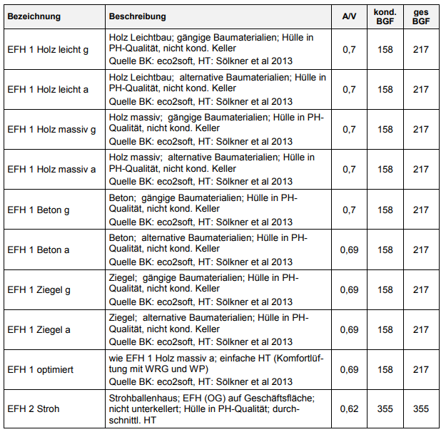
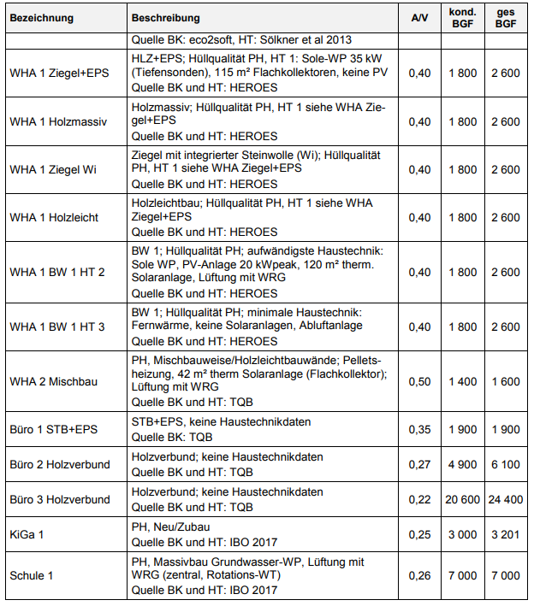
Gebäude | Energiebezugsfläche [m² EBF] | Bauweise Erklärung siehe rechts | GWP total Baustoffe [kg CO2-eq./a] | PEE Baustoffe [kWh/a]
0 | 0 | WHA 1 Ziegel+EPS | 0 | 0
0 | 0
0 | 0
0 | 0
0 | 0
0 | 0
0 | 0
0 | 0
0 | 0
0 | 0
0 | 0
0 | 0
0 | 0
0 | 0
0 | 0
Summe absolut | 0 |  | 0 | 0
Summe spezifisch |  |  | #DIV/0! | #DIV/0!

Handelt es sich um ein Sanierungsprojekt? |  | nein

THG-Mobilität
 | Standort und Eckdaten des Bauvorhabens

 | Gemeinde | Abfaltersbach | 22

 | Gebäudekategorie | Energie-bezugsfläche [m²EBF] | Anzahl Mobilitätswirksame Nutzer:innen | Anzahl Nutzer:innen | Flächenanteil | Spezifische Fläche pro Nutzer:in [m²EBF/N] | Æ Spezifische Fläche pro Nutzer:in [m²EBF/N]
 | Wohngebäude | 0 | 0 | 0 | #DIV/0! | 0.0 | 44.3
 | Bürogebäude | 0 | 0 | 0 | #DIV/0! | 0.0 | 20.0
 | Bildungseinrichtungen | 0 | 0 | 0 | #DIV/0! | 0.0 | 12.0
 | Verkaufsstätten | 0 | 0 | 0 | #DIV/0! | 0.0 | 28.5
 | SUMME | 0 | 0 | 0 | #DIV/0! | #DIV/0! | #DIV/0!

 | Qualität Mobilitätskonzept (siehe Kriterienkatalog Reiter "3_Ergebnis")

 | Kriterien | Ergebnisse | zu Fuß | Fahrrad | Moped/Motorrad | PKW | PKW LenkerIn | PKW MitfahrerIn | ÖV | Stadt-Regionalbus | Straßenbahn/Ubahn | Eisen-/Schnellbahn oder Fernzug | Reisebus
26 | F.1 Motorisierter Individualverkehr | 0%
65% | F.1.1 Abstellanlagen für Pkw | 0% | 0% | 0% |  | 46% | #DIV/0! | #DIV/0! | 0% | #DIV/0! | #DIV/0! | #DIV/0! | #DIV/0!
27% | F.1.2 Parkplatzbewirtschaftung | 0% | 0% | 0% |  | 46% | #DIV/0! | #DIV/0! | 0% | #DIV/0! | #DIV/0! | #DIV/0! | #DIV/0!
8% | F.1.3 Gebühren / Mietpreise | 0% | 0% | 0% |  | 46% | #DIV/0! | #DIV/0! | 0% | #DIV/0! | #DIV/0! | #DIV/0! | #DIV/0!
96 | F.2 Fuß- und Radverkehr | 0%
18% | F.2.1 Abstellanlagen für Fahrräder | 0% | 0% | 0% |  | -6% | #DIV/0! | #DIV/0! | 0% | #DIV/0! | #DIV/0! | #DIV/0! | #DIV/0!
28% | F.2.2 Fuß- und Radwegnetz | 0% | 0% | 0% |  | -6% | #DIV/0! | #DIV/0! | 0% | #DIV/0! | #DIV/0! | #DIV/0! | #DIV/0!
54% | F.2.3 Gestaltung und Barrierefreiheit | 0% | 0% | 0% |  | -6% | #DIV/0! | #DIV/0! | 0% | #DIV/0! | #DIV/0! | #DIV/0! | #DIV/0!
83 | F.3 ÖV-Angebote und alternative Angebote | 0%
55% | F.3.1 Angebote an öffentlichen Verkehrsmittel | 0% | 0% | 0% |  | 24% | #DIV/0! | #DIV/0! | 0% | #DIV/0! | #DIV/0! | #DIV/0! | #DIV/0!
45% | F.3.2 Alternative Mobilitätsangebote | 0% | 0% | 0% |  | 10% | #DIV/0! | #DIV/0! | 10% | #DIV/0! | #DIV/0! | #DIV/0! | #DIV/0!
 | SUMME |  | 0% | 0% | 0% | 154% | #DIV/0! | #DIV/0! | 10% | #DIV/0! | #DIV/0! | #DIV/0! | #DIV/0!
 | SUMME GEWICHTET |  | 0% | 0% | 0% | 58% | #DIV/0! | #DIV/0! | 4% | #DIV/0! | #DIV/0! | #DIV/0! | #DIV/0!

 | Straßenbahn/Ubahn vorhanden? | Nein

 | Erwarteter Anteil [%] | Im Jahr 2020 | Im Jahr 2050 |  | Anteil Elektro Fahrzeuge | 74% | 100%
 | Anteil Elektro Fahrzeuge | 0% | 74% | 0% | Qualität F.1.1 & F.3.2 | 0% | 100%
 | Stromprodukt für Ladung der Elektro Fahrzeuge | Strommix | Ökostrom

 | Mobilität auf Gemeindeebene

 | Mobilität am Standort 2020

 | Mobilität am Standort 2030

 | Zusammenfassung

 | Indikator | Gemeinde | Standort 2020 | Standort 2030
 | THG-E Gesamt [kg CO2-eq./(m²*a)] | #DIV/0! | #DIV/0! | #DIV/0! | In Tool "Nachweis Klimaneutralität" übertragen.
 | PEB Gesamt [kWh/(m²*a)] | #DIV/0! | #DIV/0! | #DIV/0!
 | THG-E Gesamt [kg CO2-eq./(N*a)] | #DIV/0! | #DIV/0! | #DIV/0!
 | PEB Gesamt [W/(N*a)] | #DIV/0! | #DIV/0! | #DIV/0!

 | Verkehrsträger | Gemeinde | Standort 2020 | Standort 2030
 | zu Fuß | #DIV/0! | #DIV/0! | #DIV/0!
 | Rad | #DIV/0! | #DIV/0! | #DIV/0!
 | Öffentlicher Verkehr | #DIV/0! | #DIV/0! | #DIV/0!
 | MIV elektrisch | 0 | #DIV/0! | #DIV/0!
 | MIV fossil | #DIV/0! | #DIV/0! | #DIV/0!
 | Summe | #DIV/0! | #DIV/0! | #DIV/0!

Verkehrsleistung [Pkm/(P*a)]

 | Modal Split | Gemeinde | Standort 2020 | Standort 2030
 | zu Fuß | #DIV/0! | #DIV/0! | #DIV/0!
 | Rad | #DIV/0! | #DIV/0! | #DIV/0!
 | Öffentlicher Verkehr | #DIV/0! | #DIV/0! | #DIV/0!
 | MIV elektrisch | #DIV/0! | #DIV/0! | #DIV/0!
 | MIV fossil | #DIV/0! | #DIV/0! | #DIV/0!
 | Summe | #DIV/0! | #DIV/0! | #DIV/0!

Modal Split [% Pkm]

THG_Ergebnis 2
Entwicklung THG-Emissionen
 |  |  |  |  |  |  |  |  |  |  |  |  |  | Indikator | Wert
 |  |  |  |  |  |  |  |  |  |  |  |  |  | GRENZWERT-THG [kg CO2-eq./(P*a)] | #DIV/0!
 |  |  |  |  |  |  |  |  |  |  |  |  |  | PROJEKTWERT-THG | #DIV/0!
 |  |  |  |  |  |  |  |  |  |  |  |  |  | Graue Energie-THG | #DIV/0!
 |  |  |  |  |  |  |  |  |  |  |  |  |  | Betriebsenergie-THG | #DIV/0!
 |  |  |  |  |  |  |  |  |  |  |  |  |  | Alltagsmobilität-THG | #DIV/0!
 |  |  |  |  |  |  |  |  |  |  |  |  |  | PROJEKTWERT-THG-2030 | #DIV/0!
 |  |  |  |  |  |  |  |  |  |  |  |  |  | Graue Energie-THG-2030 | #DIV/0!
 |  |  |  |  |  |  |  |  |  |  |  |  |  | Betriebsenergie-THG-2030 | #DIV/0!
 |  |  |  |  |  |  |  |  |  |  |  |  |  | Alltagsmobilität-THG-2030 | #DIV/0!
 |  |  |  |  |  |  |  |  |  |  |  |  |  | GRENZWERT-PEB [W/(P*a)] | #DIV/0!
 |  |  |  |  |  |  |  |  |  |  |  |  |  | PROJEKTWERT-PEB | #DIV/0!
 |  |  |  |  |  |  |  |  |  |  |  |  |  | Graue Energie-PEB | #DIV/0!
 |  |  |  |  |  |  |  |  |  |  |  |  |  | Betriebsenergie-PEB | #DIV/0!
 |  |  |  |  |  |  |  |  |  |  |  |  |  | Alltagsmobilität-PEB | #DIV/0!
 |  |  |  |  |  |  |  |  |  |  |  |  |  | PROJEKTWERT-PEB-2030 | #DIV/0!
 |  |  |  |  |  |  |  |  |  |  |  |  |  | Graue Energie-PEB-2030 | #DIV/0!
Entwicklung Primärenergiebedarf gesamt
 |  |  |  |  |  |  |  |  |  |  |  |  |  | Betriebsenergie-PEB-2030 | #DIV/0!
 |  |  |  |  |  |  |  |  |  |  |  |  |  | Alltagsmobilität-PEB-2030 | #DIV/0!
 |  |  |  |  |  |  |  |  |  |  |  |  |  | Abweichung THG | #DIV/0!
 |  |  |  |  |  |  |  |  |  |  |  |  |  | Abweichung PEB | #DIV/0!
 |  |  |  |  |  |  |  |  |  |  |  |  |  | Einsparung | THG
 |  |  |  |  |  |  |  |  |  |  |  |  |  | 2020 | 0
 |  |  |  |  |  |  |  |  |  |  |  |  |  | 2021 | 0
 |  |  |  |  |  |  |  |  |  |  |  |  |  | 2022 | 0
 |  |  |  |  |  |  |  |  |  |  |  |  |  | 2023 | 0
 |  |  |  |  |  |  |  |  |  |  |  |  |  | 2024 | 0
 |  |  |  |  |  |  |  |  |  |  |  |  |  | 2025 | 0
 |  |  |  |  |  |  |  |  |  |  |  |  |  | 2026 | 0
 |  |  |  |  |  |  |  |  |  |  |  |  |  | 2027 | 0
 |  |  |  |  |  |  |  |  |  |  |  |  |  | 2028 | 0
 |  |  |  |  |  |  |  |  |  |  |  |  |  | 2029 | 0
 |  |  |  |  |  |  |  |  |  |  |  |  |  | 2030 | #DIV/0!
 |  |  |  |  |  |  |  |  |  |  |  |  |  | SUMME [t CO2-eq.] | #DIV/0!
Planungsphase | THG-Emissionen [kg CO2-eq./(P*a)] |  |  |  |  |  |  |  |  |  |  |  |  | Einsparung | PEB
THG-Emissionen | 2020 | 2021 | 2022 | 2023 | 2024 | 2025 | 2026 | 2027 | 2028 | 2029 | 2030 |  | BO | 2020 | 0
Graue Energie | #DIV/0! | #DIV/0! | #DIV/0! | #DIV/0! | #DIV/0! | #DIV/0! | #DIV/0! | #DIV/0! | #DIV/0! | #DIV/0! | #DIV/0! |  | #DIV/0! | 2021 | 0
Betriebsenergie | #DIV/0! | #DIV/0! | #DIV/0! | #DIV/0! | #DIV/0! | #DIV/0! | #DIV/0! | #DIV/0! | #DIV/0! | #DIV/0! | #DIV/0! |  | #DIV/0! | 2022 | 0
Alltagsmobilität | #DIV/0! | #DIV/0! | #DIV/0! | #DIV/0! | #DIV/0! | #DIV/0! | #DIV/0! | #DIV/0! | #DIV/0! | #DIV/0! | #DIV/0! |  | #DIV/0! | 2023 | 0
Projektwert | #DIV/0! | #DIV/0! | #DIV/0! | #DIV/0! | #DIV/0! | #DIV/0! | #DIV/0! | #DIV/0! | #DIV/0! | #DIV/0! | #DIV/0! | #DIV/0! | #DIV/0! | 2024 | 0
Grenzwert | #DIV/0! | #DIV/0! | #DIV/0! | #DIV/0! | #DIV/0! | #DIV/0! | #DIV/0! | #DIV/0! | #DIV/0! | #DIV/0! | #DIV/0! |  | #DIV/0! | 2025 | 0
 |  |  |  |  |  |  |  |  |  |  |  |  |  | 2026 | 0
Planungsphase | PEB ges [W/(P*a)] |  |  |  |  |  |  |  |  |  |  |  |  | 2027 | 0
PEB | 2020 | 2021 | 2022 | 2023 | 2024 | 2025 | 2026 | 2027 | 2028 | 2029 | 2030 |  | BO | 2028 | 0
Graue Energie | #DIV/0! | #DIV/0! | #DIV/0! | #DIV/0! | #DIV/0! | #DIV/0! | #DIV/0! | #DIV/0! | #DIV/0! | #DIV/0! | #DIV/0! |  | #DIV/0! | 2029 | 0
Betriebsenergie | #DIV/0! | #DIV/0! | #DIV/0! | #DIV/0! | #DIV/0! | #DIV/0! | #DIV/0! | #DIV/0! | #DIV/0! | #DIV/0! | #DIV/0! |  | #DIV/0! | 2030 | #DIV/0!
Alltagsmobilität | #DIV/0! | #DIV/0! | #DIV/0! | #DIV/0! | #DIV/0! | #DIV/0! | #DIV/0! | #DIV/0! | #DIV/0! | #DIV/0! | #DIV/0! |  | #DIV/0! | SUMME [MWh] | #DIV/0!
Projektwert | #DIV/0! | #DIV/0! | #DIV/0! | #DIV/0! | #DIV/0! | #DIV/0! | #DIV/0! | #DIV/0! | #DIV/0! | #DIV/0! | #DIV/0! | #DIV/0! | #DIV/0!
Grenzwert | #DIV/0! | #DIV/0! | #DIV/0! | #DIV/0! | #DIV/0! | #DIV/0! | #DIV/0! | #DIV/0! | #DIV/0! | #DIV/0! | #DIV/0! |  | #DIV/0!

Berechnung | 0 | 0 | 0 | 0 | 0 | 0 | 0 | 0 | 0 | 0 | 1
Einsparung THG [t CO2-eq./a] | 0 | 0 | 0 | 0 | 0 | 0 | 0 | 0 | 0 | 0 | #DIV/0!
Einsparung PEB [MWh/a] | 0 | 0 | 0 | 0 | 0 | 0 | 0 | 0 | 0 | 0 | #DIV/0!

THG_Varianten
Alternative Variante schnell berechnen |  |  | Siedlungscheck

Detailergebisse alternativer Varianten

 | THG-Emissionen [kg CO2-eq./(P*a)]
THG-Emissionen | Bauordnung | Bestand | Planung | 0 | 0 | 0 | 0 | Kommentar
Graue Energie | #DIV/0!
Betriebsenergie | #DIV/0!
Alltagsmobilität | #DIV/0!
Projektwert | #DIV/0!
Grenzwert | #DIV/0!

 | PEB ges [W/(P*a)]
PEB | Bauordnung | Bestand | Planung | 0 | 0 | 0 | 0 | Kommentar
Graue Energie | #DIV/0!
Betriebsenergie | #DIV/0!
Alltagsmobilität | #DIV/0!
Projektwert | #DIV/0!
Grenzwert | #DIV/0!

Entwicklung THG-Emissionen
 | Graue Energie | Betriebsenergie | Alltagsmobilität | Grenzwert
Bauordnung | 0 | 0 | 0 | 0
Bestand
Planung
0
0
0
0

Entwicklung Primärenergiebedarf gesamt
 | Graue Energie | Betriebsenergie | Alltagsmobilität | Grenzwert
Bauordnung | 0 | 0 | 0 | 0
Bestand
Planung
0
0
0
0

THG_Portfolio
Portfolio
Entwicklung THG-Emissionen
 |  | Bezeichnung Projekt | Bezugsfläche [m²] | Anteil Bezugsfäche [%] | Art des Vorhabens | Phase
 | Projekt 1 | 0 | 0 | 0% | 0 | 0
 | Projekt 2 | 0 | 0 | 0% | 0 | 0
 | Projekt 3 | 0 | 0 | 0% | 0 | 0
 | Projekt 4 | 0 | 0 | 0% | 0 | 0
 | Projekt 5 | 0 | 0 | 0% | 0 | 0
 | Projekt 6 | 0 | 0 | 0% | 0 | 0
 | Projekt 7 | 0 | 0 | 0% | 0 | 0
 | Projekt 8 | 0 | 0 | 0% | 0 | 0
 | Projekt 9 | 0 | 0 | 0% | 0 | 0
 | Projekt 10 | 0 | 0 | 0% | 0 | 0
 |  |  | 0 | 0%

Gesamtergebnis

Entwicklung Primärenergiebedarf gesamt
 | SUMME | THG-Emissionen [kg CO2-eq./(P*a)]
 | THG-Emissionen | 2020 | 2021 | 2022 | 2023 | 2024 | 2025 | 2026 | 2027 | 2028 | 2029 | 2030
 | Graue Energie | 0 | 0 | 0 | 0 | 0 | 0 | 0 | 0 | 0 | 0 | 0
 | Betriebsenergie | 0 | 0 | 0 | 0 | 0 | 0 | 0 | 0 | 0 | 0 | 0
 | Alltagsmobilität | 0 | 0 | 0 | 0 | 0 | 0 | 0 | 0 | 0 | 0 | 0
 | Projektwert | 0 | 0 | 0 | 0 | 0 | 0 | 0 | 0 | 0 | 0 | 0 | 0%
 | Grenzwert | 0 | 0 | 0 | 0 | 0 | 0 | 0 | 0 | 0 | 0 | 0

 | SUMME | PEB ges [W/(P*a)]
 | PEB | 2020 | 2021 | 2022 | 2023 | 2024 | 2025 | 2026 | 2027 | 2028 | 2029 | 2030
 | Graue Energie | 0 | 0 | 0 | 0 | 0 | 0 | 0 | 0 | 0 | 0 | 0
 | Betriebsenergie | 0 | 0 | 0 | 0 | 0 | 0 | 0 | 0 | 0 | 0 | 0
 | Alltagsmobilität | 0 | 0 | 0 | 0 | 0 | 0 | 0 | 0 | 0 | 0 | 0
 | Projektwert | 0 | 0 | 0 | 0 | 0 | 0 | 0 | 0 | 0 | 0 | 0 | 0%
 | Grenzwert | 0 | 0 | 0 | 0 | 0 | 0 | 0 | 0 | 0 | 0 | 0

Detailergebnisse der einzelnen Projekte

0 |  | THG-Emissionen [kg CO2-eq./(P*a)]
 | THG-Emissionen | 2020 | 2021 | 2022 | 2023 | 2024 | 2025 | 2026 | 2027 | 2028 | 2029 | 2030
 | Graue Energie
 | Betriebsenergie
 | Alltagsmobilität
 | Projektwert
 | Grenzwert

 |  | PEB ges [W/(P*a)]
 | PEB | 2020 | 2021 | 2022 | 2023 | 2024 | 2025 | 2026 | 2027 | 2028 | 2029 | 2030
 | Graue Energie
 | Betriebsenergie
 | Alltagsmobilität
 | Projektwert
 | Grenzwert

0 |  | THG-Emissionen [kg CO2-eq./(P*a)]
 | THG-Emissionen | 2020 | 2021 | 2022 | 2023 | 2024 | 2025 | 2026 | 2027 | 2028 | 2029 | 2030
 | Graue Energie
 | Betriebsenergie
 | Alltagsmobilität
 | Projektwert
 | Grenzwert

 |  | PEB ges [W/(P*a)]
 | PEB | 2020 | 2021 | 2022 | 2023 | 2024 | 2025 | 2026 | 2027 | 2028 | 2029 | 2030
 | Graue Energie
 | Betriebsenergie
 | Alltagsmobilität
 | Projektwert
 | Grenzwert

0 |  | THG-Emissionen [kg CO2-eq./(P*a)]
 | THG-Emissionen | 2020 | 2021 | 2022 | 2023 | 2024 | 2025 | 2026 | 2027 | 2028 | 2029 | 2030
 | Graue Energie
 | Betriebsenergie
 | Alltagsmobilität
 | Projektwert
 | Grenzwert

 |  | PEB ges [W/(P*a)]
 | PEB | 2020 | 2021 | 2022 | 2023 | 2024 | 2025 | 2026 | 2027 | 2028 | 2029 | 2030
 | Graue Energie
 | Betriebsenergie
 | Alltagsmobilität
 | Projektwert
 | Grenzwert

0 |  | THG-Emissionen [kg CO2-eq./(P*a)]
 | THG-Emissionen | 2020 | 2021 | 2022 | 2023 | 2024 | 2025 | 2026 | 2027 | 2028 | 2029 | 2030
 | Graue Energie
 | Betriebsenergie
 | Alltagsmobilität
 | Projektwert
 | Grenzwert

 |  | PEB ges [W/(P*a)]
 | PEB | 2020 | 2021 | 2022 | 2023 | 2024 | 2025 | 2026 | 2027 | 2028 | 2029 | 2030
 | Graue Energie
 | Betriebsenergie
 | Alltagsmobilität
 | Projektwert
 | Grenzwert

0 |  | THG-Emissionen [kg CO2-eq./(P*a)]
 | THG-Emissionen | 2020 | 2021 | 2022 | 2023 | 2024 | 2025 | 2026 | 2027 | 2028 | 2029 | 2030
 | Graue Energie
 | Betriebsenergie
 | Alltagsmobilität
 | Projektwert
 | Grenzwert

 |  | PEB ges [W/(P*a)]
 | PEB | 2020 | 2021 | 2022 | 2023 | 2024 | 2025 | 2026 | 2027 | 2028 | 2029 | 2030
 | Graue Energie
 | Betriebsenergie
 | Alltagsmobilität
 | Projektwert
 | Grenzwert

0 |  | THG-Emissionen [kg CO2-eq./(P*a)]
 | THG-Emissionen | 2020 | 2021 | 2022 | 2023 | 2024 | 2025 | 2026 | 2027 | 2028 | 2029 | 2030
 | Graue Energie
 | Betriebsenergie
 | Alltagsmobilität
 | Projektwert
 | Grenzwert

 |  | PEB ges [W/(P*a)]
 | PEB | 2020 | 2021 | 2022 | 2023 | 2024 | 2025 | 2026 | 2027 | 2028 | 2029 | 2030
 | Graue Energie
 | Betriebsenergie
 | Alltagsmobilität
 | Projektwert
 | Grenzwert

0 |  | THG-Emissionen [kg CO2-eq./(P*a)]
 | THG-Emissionen | 2020 | 2021 | 2022 | 2023 | 2024 | 2025 | 2026 | 2027 | 2028 | 2029 | 2030
 | Graue Energie
 | Betriebsenergie
 | Alltagsmobilität
 | Projektwert
 | Grenzwert

 |  | PEB ges [W/(P*a)]
 | PEB | 2020 | 2021 | 2022 | 2023 | 2024 | 2025 | 2026 | 2027 | 2028 | 2029 | 2030
 | Graue Energie
 | Betriebsenergie
 | Alltagsmobilität
 | Projektwert
 | Grenzwert

0 |  | THG-Emissionen [kg CO2-eq./(P*a)]
 | THG-Emissionen | 2020 | 2021 | 2022 | 2023 | 2024 | 2025 | 2026 | 2027 | 2028 | 2029 | 2030
 | Graue Energie
 | Betriebsenergie
 | Alltagsmobilität
 | Projektwert
 | Grenzwert

 |  | PEB ges [W/(P*a)]
 | PEB | 2020 | 2021 | 2022 | 2023 | 2024 | 2025 | 2026 | 2027 | 2028 | 2029 | 2030
 | Graue Energie
 | Betriebsenergie
 | Alltagsmobilität
 | Projektwert
 | Grenzwert

0 |  | THG-Emissionen [kg CO2-eq./(P*a)]
 | THG-Emissionen | 2020 | 2021 | 2022 | 2023 | 2024 | 2025 | 2026 | 2027 | 2028 | 2029 | 2030
 | Graue Energie
 | Betriebsenergie
 | Alltagsmobilität
 | Projektwert
 | Grenzwert

 |  | PEB ges [W/(P*a)]
 | PEB | 2020 | 2021 | 2022 | 2023 | 2024 | 2025 | 2026 | 2027 | 2028 | 2029 | 2030
 | Graue Energie
 | Betriebsenergie
 | Alltagsmobilität
 | Projektwert
 | Grenzwert

0 |  | THG-Emissionen [kg CO2-eq./(P*a)]
 | THG-Emissionen | 2020 | 2021 | 2022 | 2023 | 2024 | 2025 | 2026 | 2027 | 2028 | 2029 | 2030
 | Graue Energie
 | Betriebsenergie
 | Alltagsmobilität
 | Projektwert
 | Grenzwert

 |  | PEB ges [W/(P*a)]
 | PEB | 2020 | 2021 | 2022 | 2023 | 2024 | 2025 | 2026 | 2027 | 2028 | 2029 | 2030
 | Graue Energie
 | Betriebsenergie
 | Alltagsmobilität
 | Projektwert
 | Grenzwert

